Abril
DIRECCIÓN DE ALUMBRADO PÚBLICO
INFORME MENSUAL

MES |  | DEL | AL | AÑO | RECIBIDOS
01 AL 30 de abril 2023 |  |  |  |  | 350

 | ACCIONES REALIZADAS

ACCIONES |  |  |  |  | TOTAL GRAL | ACCIONES | TOTAL GRAL
Cambio de Luminaria |  |  |  |  | 0 | Luminaria Reparada | 162
Cambio de Poste |  |  |  |  | 0 | Reinstalacion de luminaria | 0
Circuito Reparado |  |  |  |  | 52 | Reparacion de Reflector | 0
Circuito Restablecido |  |  |  |  | 0 | Retiro de la Base del Poste | 0
Excavacion de Cepas e Instalacion de Anclas |  |  |  |  | 0 | Retiro de Poste (Concreto) | 0
Instalacion de Adornos Patrios |  |  |  |  | 0 | Retiro de Poste (Metalico) | 0
Instalación de Luminarias |  |  |  |  | 6 | Retiro de Reflector o Luminaria | 0
Instalacion de Poste |  |  |  |  | 0 | Se encontro Funcionando Normal | 0
Instalacion de Reflector (Provicional) |  |  |  |  | 2 | Se Recogio Luminaria Caida | 0
Instalacion de Reflectores |  |  |  |  | 0 | Servicio | 49
 |  |  |  |  |  | Otros (tendido de linea) | 0
 |  |  |  |  |  | Total Servicios | 271
Los servicios realizados consisten en el apoyo a diversas dependencias y atención de reportes
ORIGEN DE REPORTES |  |  |  |  |  | COLONIAS DE MAYOR INCIDENCIA
VIA TELEFONICA |  |  |  |  | 185 | CENTRO TLAQUEPAQUE
OFICIO |  |  |  |  | 34 | EL SAUZ
PLATAFORMA CIUDADANA |  |  |  |  | 25 | NUEVA SANTA MARIA
CORRECTIVO INTERNO |  |  |  |  | 35 | TATEPOSCO
OTRO (SUPERVICION AREA TECNICA) |  |  |  |  |  | PARQUES DE SANTA MARIA

SENDERO SEGURO
ESCUELAS INTERVENIDAS |  |  |  | 6
LUMINARIAS REPARADAS |  |  |  | 6
INSTALACIÓN DE LUMINARIAS |  |  |  | 0
CIRCUITO REPARADO |  |  |  | 3

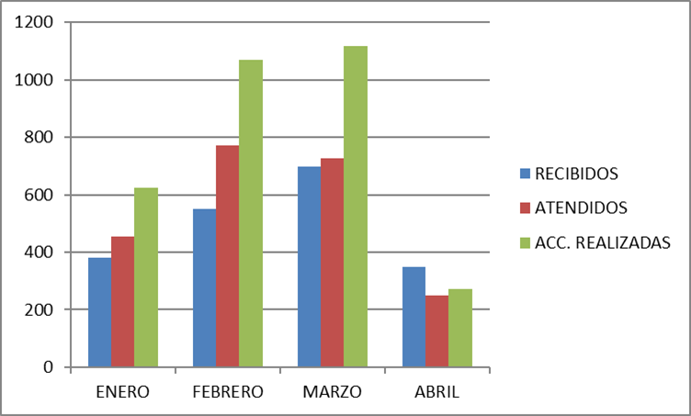

ACTIVIDADES:
Apoyo en la instalación de las cámaras del C4
Apoyo en la Judea 2023 los días jueves, viernes y sábado
Apoyo a protección civil
Asistencia al aniversario de la vía recreativa
Apoyo a evento musical
Reunión en COMUDE tema Carrera de las crucitas Arranque de obra sustitución de luminarias en la colonia Las Juntas
Entrega de obra en la Col. El tapatío Reunión en sala de expresidentes tema de licitaciones Recorrido con la Presidenta en la Colonia Camichines Reunión en sala de cabildo tema ciudades amigables Reunión en la Unidad Valentín Gómez Farias Apoyo a la Dirección del Rastro Apoyo a la Dirección de Protección Civil

Hoja1
REPORTES | ENERO | FEBRERO | MARZO | ABRIL
RECIBIDOS | 380 | 552 | 698 | 350
ATENDIDOS | 454 | 772 | 727 | 251
ACC. REALIZADAS | 623 | 1069 | 1119 | 271

